Лист1
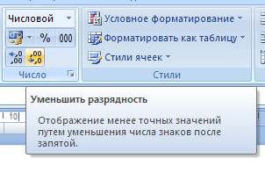
Встречаются ситуации, когда количество десятичных знаков в представлении чисел нужно увеличить или уменьшить (изменить разрядность). Для этого нужно выделить весь столбец и воспользоваться соответствующей кнопкой. Задайте для каждого столбца приемлемое на ваш взгля количество десятичных знаков (разрядность, 1 - 3 десятичных знака).

 | Километраж | Среднемесячный | Добавочный | Моточасы
 | за год | километраж | километраж
Сагитов | 27,565.000 | 2297.0833333 | 2140.8816667 | 1527832.905880000
Беляев | 22,767.000 | 1897.25 | 1768.237 | 1261896.309384000
Янбаев | 23,565.000 | 1963.75 | 1830.215 | 1306126.697880000
Амирханов | 26,777.000 | 2231.4166667 | 2079.6803333 | 1484156.782904000
Алевский | 26,999.000 | 2249.9166667 | 2096.9223333 | 1496461.477448000
Абдрахманов | 25,656.000 | 2138 | 1992.616 | 1422023.618112000
Абубакиров | 21,555.000 | 1796.25 | 1674.105 | 1194719.328360000
Киркоров | 25,767.000 | 2147.25 | 2001.237 | 1428175.965384000
Пугачева | 24,534.000 | 2044.5 | 1905.474 | 1359835.026768000
Незлобный | 23,890.000 | 1990.8333333 | 1855.4566667 | 1324140.327280000
Распутина | 24,990.000 | 2082.5 | 1940.89 | 1385109.534480000
Леонтьев | 24,670.000 | 2055.8333333 | 1916.0366667 | 1367373.037840000

